상품제안서
상장케이스 종이케이스 마메이드 | 상품코드: F05451

 |  |  |  |  |  |  | 02-412-0044 | www.easy1.co.kr
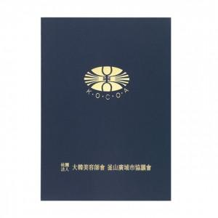

【상세/제작정보】 | .

【인쇄/포장옵션】 | 불박 / 포장불가능

【공급단가】 | 수량 | 500~ | 1,000~ | 2,000~ | 3,000~ | 5,000~
*VAT별도 | 단가 | 1,080원 | 1,040원 | 1,000원 | 960원 | 940원

【상품 URL】 | https://dev.easy1.co.kr:443/src/goods_detail.php?gdno=5451

